макет
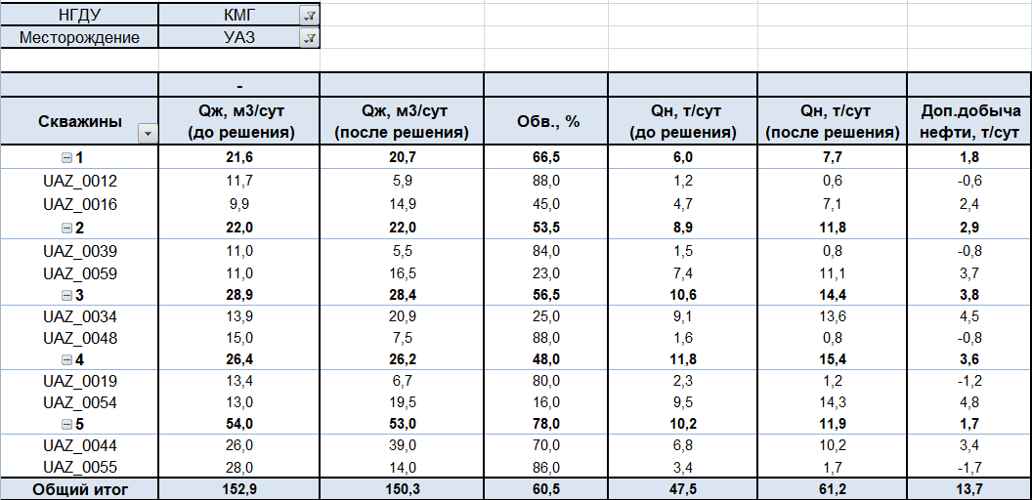

13.7 | возможный эффект (доп.добыча нефти, т/сут)

5 | пар скважин

